Reference
All Column (see next tab) | Foot note should be added in the HTML page
Column B (see next tab) | Need to confirm all the release numbers for the product

MiVoice MX-ONE | ​For MiVoice MX-ONE Virtualization requirements refer to the MX-ONE CPI library available in ​MiVoice MX-ONE.​

The above note should be added in the HTML Page

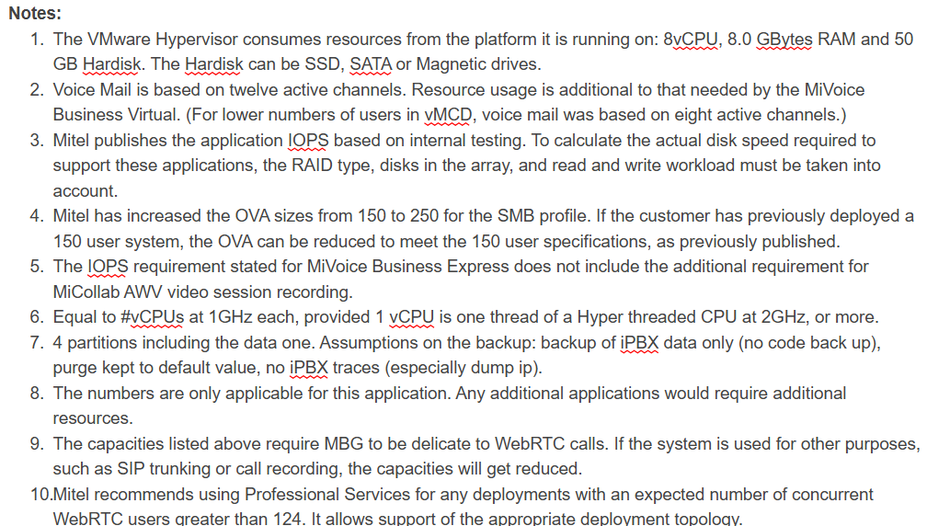

In the sizing table, some of the footnotes are added and that should be included in HTML page.

